Sheet1 (2)
申购合同
供方：上海汭洐 |  |  |  |  |  | 合同标号： |  | WSJ20251010-1
需方：威斯嘉服装有限公司 |  |  |  |  |  | 签订点： | 广东佛山顺德均安镇畅兴工业区均益路9号4楼
产品名称，规格，数量，金额 |  |  |  |  |  | 签订时间： |  | 2025-10-10 | 出货日期 2025-10-20
客户 | 款号 | PO | 货品名 | 内容 | 订单数 |  |  |  | 需订数量 | 损耗 | 单价 | 总金额

利丰 | 150806 | 1539768-770 | 纸质挂牌 | CLASSIC TRUCKER | 120 | 配003吊粒 |  |  | 122 |  | 0.291 | 35.62
利丰 | 173372 | 1533331-332 | 纸质挂牌 | CLASSIC TRUCKER | 2450 | 配003吊粒 |  |  | 2499 |  | 0.291 | 727.21
利丰 | 173372 | 1536315-320 | 纸质挂牌 | CLASSIC TRUCKER | 1200 | 配003吊粒 |  |  | 1224 |  | 0.291 | 356.18
合计 |  |  |  |  |  |  |  |  |  |  |  | 1119.01
备注
部门 |  |  | 跟单 梁珍
购品种类型 |  |  | 挂牌
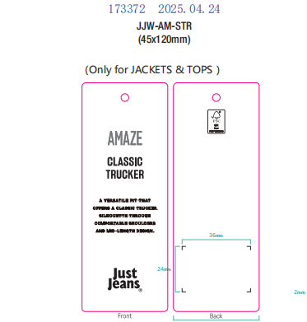
订购原因：
申购人签名
主管签名

